IC-Média_Z
Margem de erro |  |  |  | Intervalo de confiaça (g)
[$\bar{x}± \text{margem} \text{de} \text{erro}\text{]}$
γ | 99% | Margem de erro (ME)= | 2,323.68
z | 2.576 |  |  |  | [ | 21,076.319 | 25,723.681 | ] | Legenda:
n | 48 |  |  |  |  |  |  |  | Inserir informações
s | 6250
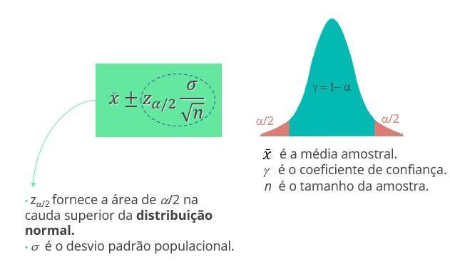
x_barra | 23400

IC-Média_t
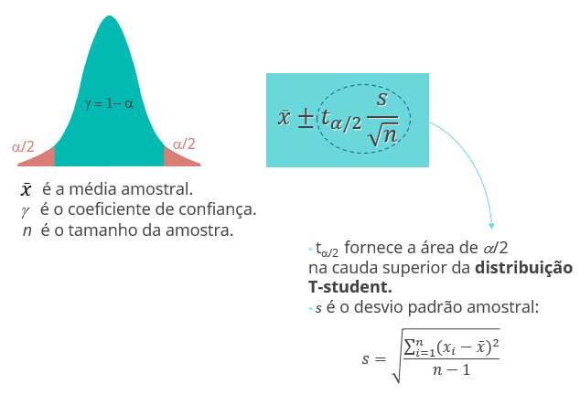
Margem de erro |  |  |  | Intervalo de confiaça (g)
[$\bar{x}± \text{margem} \text{de} \text{erro}\text{]}$
γ | 99% | Margem de erro (ME)= | 77.50
t | 2.685 |  |  |  | [ | 23,322.504 | 23,477.496 | ] | Legenda:
n | 48 |  |  |  |  |  |  |  | Inserir informações
s | 200
x_barra | 23400

IC-Prop_Z
Margem de erro |  |  |  | Intervalo de confiaça (g)
[$\bar{p}± \text{margem} \text{de} \text{erro}\text{]}$
γ | 90% | Margem de erro (ME)= | 0.08
z | 1.645 |  |  |  | [ | 0.0444 | 0.1956 | ] | Legenda:
n | 50 |  |  |  |  |  |  |  | Inserir informações
var(p) | 0.1056
p | 0.12

TH-Média_z
Teste de Hipótese: Bilateral |  |  |  | Teste de Hipótese: Unilateral (H_a: m > m_0) |  |  |  | Teste de Hipótese: Unilateral (H_a: m < m_0)

α | 0.01 | x_barra | 299 | α |  | x_barra |  | α | 0.99 | x_barra
γ | 99% | Z | -7.07 | γ | 100% | Z | #DIV/0! | γ | 1% | Z | #DIV/0!
z_α/2 | 2.58 | p-valor | 0.0000 | z_α | #NUM! | p-valor | #DIV/0! | z α | 2.326 | p-valor | #DIV/0!
n | 50 |  |  | n |  |  |  | n | 30 |  |  | Legenda:
2*(1-DIST.NORMP.N(z; VERDADEIRO))
INV.NORMP(0,975)= 1,96
1-DIST.NORMP.N(z; VERDADEIRO)
INV.NORMP(0,95)= 1,645
DIST.NORMP.N(z; VERDADEIRO)
INV.NORMP(0,05)= -1,645
s | 1 |  |  | s |  |  |  | s |  |  |  | Inserir informações
μ | 300 |  |  | μ |  |  |  | μ | 1050
z = $\frac{\overline{x}−μ}{σ/{\sqrt{n}}}$

TH-Média_t
Teste de Hipótese: Bilateral |  |  |  | Teste de Hipótese: Unilateral (H_a: m > m_0) |  |  |  | Teste de Hipótese: Unilateral (H_a: m < m_0)

α | 0.01 | x_barra | 1.05 | α | 0.1 | x_barra | 17 | α | 0.99 | x_barra
γ | 99% | t | 1.37 | γ | 90% | t | 2.19 | γ | 1% | t | -28.76
t_α/2 | 2.76 | p-valor | 0.1814 | t_α | 1.699 | p-valor | 0.01832 | t α | 2.462 | p-valor | 0.0000
n | 30 |  |  | n | 30 |  |  | n | 30 |  |  | Legenda:
2*(1-DIST.T(t; n-1; VERDADEIRO))
INV.T(0,975)
1-DIST.T(t; n-1; VERDADEIRO)
INV.T(0,95)
DIST.T(t; n-1; VERDADEIRO)
INV.T(0,05)
s | 0.2 |  |  | s | 5 |  |  | s | 0.2 |  |  | Inserir informações
μ | 1 |  |  | μ | 15 |  |  | μ | 1.05
t = $\frac{\overline{x}−μ}{s/{\sqrt{n}}}$

TH-Prop_Z
Teste de Hipótese: Bilateral |  |  |  | Teste de Hipótese: Unilateral (H_a: p > p_0) |  |  |  | Teste de Hipótese: Unilateral (H_a: p < p_0)

α | 0.1 | p_barra | 0.93 | α | 0.05 | p_barra= | 0.75 | α | 0.1 | p_barra | 0.07
γ | 90% | Z | #DIV/0! | γ | 95% | Z= | -0.98 | γ | 90% | Z | -1.09
z α/2 | 1.64 | p-valor | #DIV/0! | z α | 1.64 | p-valor= | 0.8370 | z_α | -1.28 | p-valor | 0.13830078756
2*( 1-DIST.NORMP.N(z; VERDADEIRO))
INV.NORMP(0,975)= 1,96
1-DIST.NORMP.N(z; VERDADEIRO)
INV.NORMP(0,95)= 1,645
DIST.NORMP.N(z; VERDADEIRO)
INV.NORMP(0,05)= -1,645
n= |  |  |  | n= | 100 |  |  | n | 50 |  |  | Legenda:
var(p_0) | 0 |  |  | var(p_0)= | 0.1659 |  |  | var(p_0) | 0.1056 |  |  | Inserir informações
p_0 |  |  |  | p_0= | 0.79 |  |  | p_0 | 0.12
z =$\frac{\overline{p}−p_{0}}{\sqrt{\frac{p_{0(1−p_{0})}}{n}}}$

